Formulier
DOT Formulier |  | DOT = Deskondigen Oordeel Toets op Maat

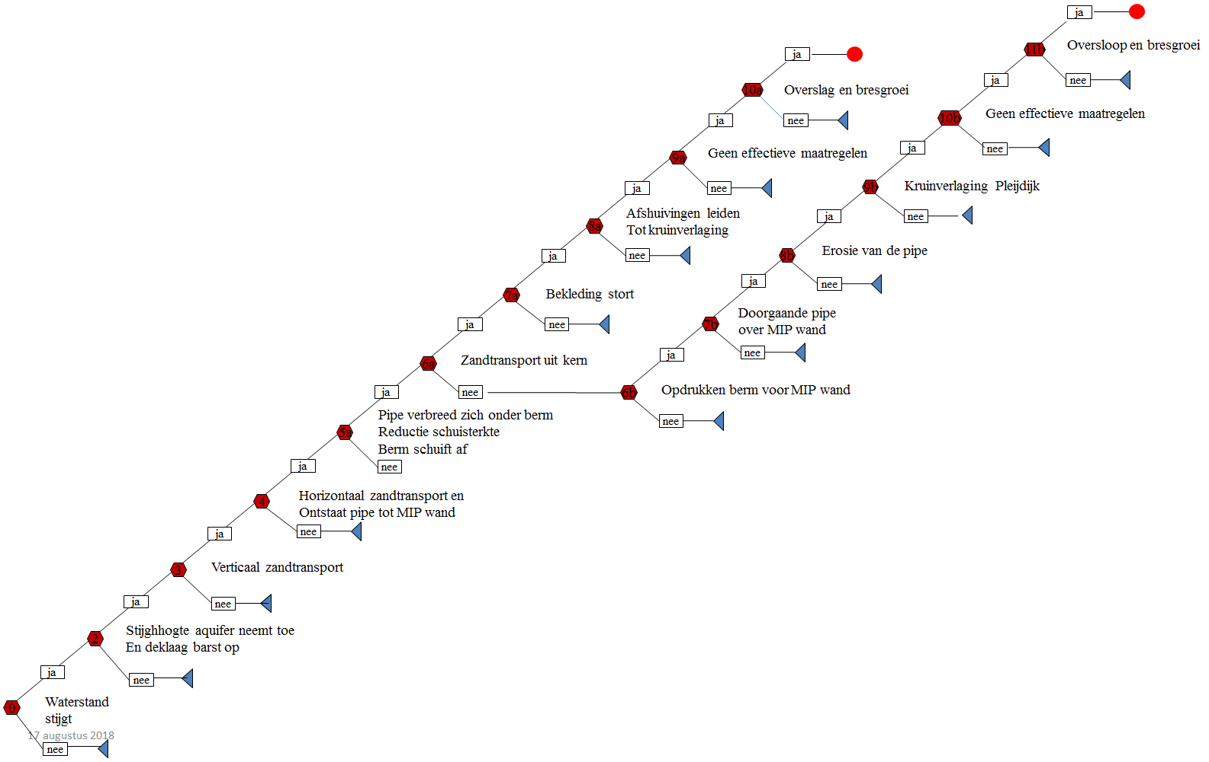
Gebeurtenis 3 Hondsbroeksche Pleij

Expert:
Datum:

Code | Faalkans |  | Omschrijving
1 | 0.999 | 999/1000 | Virtually certain
2 | 0.99 | 99/100 | Very likely
3 | 0.9 | 9/10 | Likely
4 | 0.5 | 5/10 | Neutral
5 | 0.1 | 1/10 | Unlikely
6 | 0.01 | 1/100 | Very Unlikely
7 | 0.001 | 1/1000 | Virtually Impossible

0 | 1
0 | 1
0 | 1
 | 1
 | 1
 | 1
 | 1
 | 1
 | 1
 | 1
 | 1
Waterstand | Terugkeertijd | Knoop [A]
 |  | onder | gem | boven | Weergave | Toelichting
12.7 | 1.00E+00
0 | 1
0 | 1
0 | 1
 | 1
 | 1
 | 1
 | 1
 | 1
 | 1
 | 1
 | 1
13.3 | 1.00E-01
0 | 1
0 | 1
0 | 1
 | 1
 | 1
 | 1
 | 1
 | 1
 | 1
 | 1
 | 1
13.8 | 1.00E-02
0 | 1
0 | 1
0 | 1
 | 1
 | 1
 | 1
 | 1
 | 1
 | 1
 | 1
 | 1
14.2 | 1.00E-03
0 | 1
0 | 1
0 | 1
 | 1
 | 1
 | 1
 | 1
 | 1
 | 1
 | 1
 | 1
14.6 | 1.00E-04
0 | 1
0 | 1
0 | 1
 | 1
 | 1
 | 1
 | 1
 | 1
 | 1
 | 1
 | 1
15.05 | 1.00E-05

0 | 1
0 | 1
0 | 1
 | 1
 | 1
 | 1
 | 1
 | 1
 | 1
 | 1
 | 1
Waterstand | Terugkeertijd | Knoop [B]
 |  | onder | gem | boven | Weergave | Toelichting
12.7 | 1.00E+00
0 | 1
0 | 1
0 | 1
 | 1
 | 1
 | 1
 | 1
 | 1
 | 1
 | 1
 | 1
13.3 | 1.00E-01
0 | 1
0 | 1
0 | 1
 | 1
 | 1
 | 1
 | 1
 | 1
 | 1
 | 1
 | 1
13.8 | 1.00E-02
0 | 1
0 | 1
0 | 1
 | 1
 | 1
 | 1
 | 1
 | 1
 | 1
 | 1
 | 1
14.2 | 1.00E-03
0 | 1
0 | 1
0 | 1
 | 1
 | 1
 | 1
 | 1
 | 1
 | 1
 | 1
 | 1
14.6 | 1.00E-04
0 | 1
0 | 1
0 | 1
 | 1
 | 1
 | 1
 | 1
 | 1
 | 1
 | 1
 | 1
15.05 | 1.00E-05

0 | 1
0 | 1
0 | 1
 | 1
 | 1
 | 1
 | 1
 | 1
 | 1
 | 1
 | 1
Waterstand | Terugkeertijd | Knoop [C]
 |  | onder | gem | boven | Weergave | Toelichting
12.7 | 1.00E+00
0 | 1
0 | 1
0 | 1
 | 1
 | 1
 | 1
 | 1
 | 1
 | 1
 | 1
 | 1
13.3 | 1.00E-01
0 | 1
0 | 1
0 | 1
 | 1
 | 1
 | 1
 | 1
 | 1
 | 1
 | 1
 | 1
13.8 | 1.00E-02
0 | 1
0 | 1
0 | 1
 | 1
 | 1
 | 1
 | 1
 | 1
 | 1
 | 1
 | 1
14.2 | 1.00E-03
0 | 1
0 | 1
0 | 1
 | 1
 | 1
 | 1
 | 1
 | 1
 | 1
 | 1
 | 1
14.6 | 1.00E-04
0 | 1
0 | 1
0 | 1
 | 1
 | 1
 | 1
 | 1
 | 1
 | 1
 | 1
 | 1
15.05 | 1.00E-05

0 | 1
0 | 1
0 | 1
 | 1
 | 1
 | 1
 | 1
 | 1
 | 1
 | 1
 | 1
Waterstand | Terugkeertijd | Knoop [D]
 |  | onder | gem | boven | Weergave | Toelichting
12.7 | 1.00E+00
0 | 1
0 | 1
0 | 1
 | 1
 | 1
 | 1
 | 1
 | 1
 | 1
 | 1
 | 1
13.3 | 1.00E-01
0 | 1
0 | 1
0 | 1
 | 1
 | 1
 | 1
 | 1
 | 1
 | 1
 | 1
 | 1
13.8 | 1.00E-02
0 | 1
0 | 1
0 | 1
 | 1
 | 1
 | 1
 | 1
 | 1
 | 1
 | 1
 | 1
14.2 | 1.00E-03
0 | 1
0 | 1
0 | 1
 | 1
 | 1
 | 1
 | 1
 | 1
 | 1
 | 1
 | 1
14.6 | 1.00E-04
0 | 1
0 | 1
0 | 1
 | 1
 | 1
 | 1
 | 1
 | 1
 | 1
 | 1
 | 1
15.05 | 1.00E-05

0 | 1
0 | 1
0 | 1
 | 1
 | 1
 | 1
 | 1
 | 1
 | 1
 | 1
 | 1
Waterstand | Terugkeertijd | Knoop [E]
 |  | onder | gem | boven | Weergave | Toelichting
12.7 | 1.00E+00
0 | 1
0 | 1
0 | 1
 | 1
 | 1
 | 1
 | 1
 | 1
 | 1
 | 1
 | 1
13.3 | 1.00E-01
0 | 1
0 | 1
0 | 1
 | 1
 | 1
 | 1
 | 1
 | 1
 | 1
 | 1
 | 1
13.8 | 1.00E-02
0 | 1
0 | 1
0 | 1
 | 1
 | 1
 | 1
 | 1
 | 1
 | 1
 | 1
 | 1
14.2 | 1.00E-03
0 | 1
0 | 1
0 | 1
 | 1
 | 1
 | 1
 | 1
 | 1
 | 1
 | 1
 | 1
14.6 | 1.00E-04
0 | 1
0 | 1
0 | 1
 | 1
 | 1
 | 1
 | 1
 | 1
 | 1
 | 1
 | 1
15.05 | 1.00E-05

